CO2 MATERIALEN (niet invullen)
CO2-factoren van materialen en textiel
Bron: opgesteld door Bureau8080 op basis van internationale database Idemat en Ecoinvent
Deze Materiaal- en Textiel lijsten tonen de milieu-impact die gepaard gaat met de winning tot productie ("cradle-to-gate") van relevante textiel materialen in de theatersector, per kilogram. Global Warming Potential wordt berekend in CO2-equivalenten (CO2eq). CO2 wordt gebruikt als referentiestof en indicatoreenheid. De gegevens komen uit de volgende databases: Idemat en Ecoinvent.

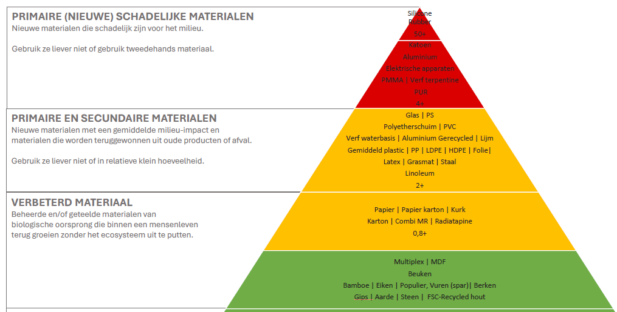
Materiaal | kg CO2-eq per kilogram nieuw | kleur
Silicone Rubber | 98.0811 | rood
Katoen (CO) | 16.3243 | rood
Aluminium | 9.3788 | rood
Elektrische apparaten | 5.8377 | rood
Plexiglas | 4.7214 | rood
Verf terpentinebasis | 4.6169 | rood
PUR | 4.0247 | rood
Glas | 3.9807 | geel
PS | 3.9677 | geel
Polyetherschuim | 3.6973 | geel
PVC | 3.6028 | geel
Verf waterbasis | 3.3474 | geel
Aluminium gerecycled | 3.4130 | geel
Lijm | 3.3464 | geel
Gemiddeld plastic | 3.3060 | geel
Plastic Polypropylene (PP) | 3.2945 | geel
Plastic (zacht: LDPE) | 2.9535 | geel
Plastic (hard: HDPE) | 2.8835 | geel
Folie | 2.7639 | geel
Latex | 2.6251 | geel
Grasmat | 2.5000 | geel
Staal | 2.1550 | geel
Linoleum | 1.6645 | geel
Steico | 1.1050 | geel
Papier | 0.9765 | groen
Papier karton gemengd | 0.9383 | groen
Kurk | 0.9237 | groen
Karton | 0.8783 | groen
Combi MR (voor buiten, Okoumei) | 0.8407 | groen
Radiatapine | 0.8269 | groen
Hout | 0.5000 | groen
Gipsplaat | 0.1490 | groen
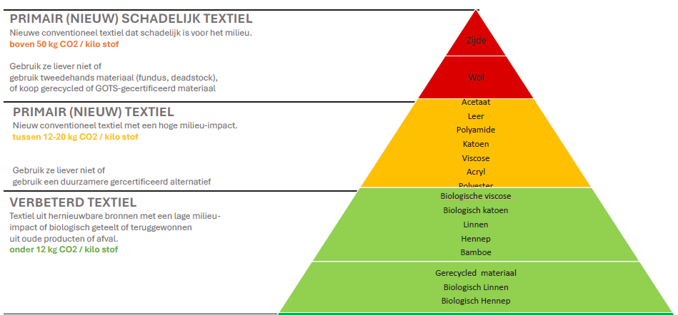
Textiel | kg CO2-eq per kilogram nieuw | kleur
Zijde (SE) | 133.5897 | rood
Wol (WV) | 78.3720 | rood
Acetaat (CA) | 18.5444 | geel
Leer | 17.0234 | geel
Polyamide | 16.3867 | geel
Katoen (CO) | 16.3243 | geel
Viscose (CV) | 14.3367 | geel
Kristall organdy (PES / NY) | 14.5023 | geel
Cupro (CU) | 14.3367 | geel
Acryl (PAN) | 13.2959 | geel
Anatol (PES) | 13.2098 | geel
Elastaan (EL) | 12.8670 | geel
Polyurethaan-elastomeer (EA) | 12.8670 | geel
Polyester (PES) | 12.6179 | geel
Linnen (LI) | 11.2018 | groen
Biologisch Katoen (CO) | niet bekent | groen

